Sheet1
入库清单 |  |  |  |  | 箱单信息
地址：（CZ3187）广东省东莞市凤岗镇五联村科研路9号 收件人：（CZ3187） 联系电话：18922869479 |  |  | 客户代码:CZ3187
 |  |  | 运输方式:TIR卡航

 |  |  | CZ3187-0618-15

序号 | 产品信息 | 外箱箱唛 |  | 数量 | 图片 | 重量 | 体积 | 产品名 | 材质
1 | 42845-Y07U0001-C01 落地款床边扶手 申购：PR2606180043 | CZ3187-0618-15-1 |  | 5 | 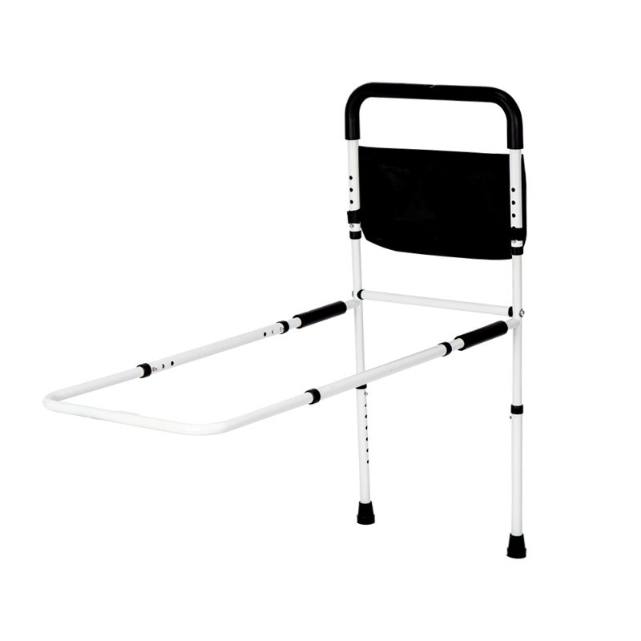 | 148.8 | 0.61 | 落地款床边扶手 | 金属
 |  | CZ3187-0618-15-2 |  | 5
 |  | CZ3187-0618-15-3 |  | 5
 |  | CZ3187-0618-15-4 |  | 5
 |  | CZ3187-0618-15-5 |  | 5
 |  | CZ3187-0618-15-6 |  | 5
 |  | CZ3187-0618-15-7 |  | 5
 |  | CZ3187-0618-15-8 |  | 5

 |  |  |  |  |  | 总重量 | 总体积 | 密度
 |  |  |  |  |  | 148.8 | 0.61 | 243.93

